試算シート
令和８年度 | 千代田区国民健康保険料の試算シート

【1】このシートでできること
2025年１月～12月の所得をもとに2026年4月～翌年3月（12カ月分）の保険料を試算することができます。
ご自身の所得は、源泉徴収票または確定申告書等でご確認ください。

※1 国保加入日は「社会保険の資格喪失日」です。「社会保険の資格喪失日」は「退職日の翌日」となります。
※2 No.1の欄は世帯主の情報を入力してください。国保に加入しない場合でも、保険料の均等割額減額世帯の判定をするため、
入力が必要になります。
※3 国保に加入する人のみ「加入」を選択してください。
※4 給与所得は源泉徴収票等の「給与所得控除後の金額」を入力してください。
「給与所得控除後の金額」の確認方法は、以下「【参考】所得の確認方法について①」をご参照ください。
※5 公的年金等所得は以下「【参考】所得の確認方法について②」を参考に算出した額を入力してください。
※6 ・確定申告書の給与所得及び年金等所得以外の所得（例：事業所得、不動産所得、雑所得（年金除く）、土地建物の
長・短期譲渡所得、株式配当所得、株式譲渡所得など）の合計金額を入力してください。
所得の確認方法は、以下「【参考】所得の確認方法について③」をご参照ください。 ・株式等の取引の際、源泉徴収ありの特定口座を選択し、確定申告をしなかった場合の株式等の所得は算定対象に含
みません。
・遺族年金、障害年金、老齢福祉年金等の非課税所得は、国保の総所得金額等に含みません。 ・繰越損失等がある場合は、その控除後の金額が算定対象となります（ただし雑損失を除く）。 ※7 64歳以下の方が会社都合で失業した場合、「はい」を選択してください。その方の給与所得を30/100にして保険料
を算出します。なお、この制度の適用には申請が必要です。詳細は以下区ホームページをご確認ください。
【2】シートの緑色のセルを入力してください
加入日※1 |  | 賦課対象月数 | 12 か月
世帯主は国保に加入しますか

No.※2 | 国保加入※3 | 年齢 | 給与所得※4 | 公的年金等 所得※5 | その他所得※6 | 会社都合失業 ※7
世帯主 1 | 擬主
加入者 2
加入者 3
加入者 4
加入者 5
加入者 6
加入者 7
加入者 8
加入者 9
加入者 10
 |  |  |  |  |  |  | 区ホームページ：国民健康保険料
【3】試算結果（注釈を必ずご確認ください）

※1 ・本表の結果はあくまで試算です。実際の保険料（請求額）とは異なる場合があります。
・実際の納付額は、加入の届出日によって異なります。
5月末までに加入の届出をした方は、6月から翌年3月までの10回に分けて納付していただきます。
6月以降に届出をした方は、届出の翌月から翌3月までの回数に分けて納付していただきます。
そのため、届出が遅れた場合、1回あたりの納付額が高くなります。
・1か月あたり保険料は年間保険料を加入月数（賦課対象月数）で割ったものです。社会保険の任意継続制度の保険料と
比較する際の参考としてください。
・保険料は日割ではなく月単位で賦課します。例：5/1加入も5/31加入も、賦課対象月は「5月～翌3月」で同じです。
・以下のいずれかに該当する世帯は、正確な保険料を計算できない場合があります。
①年度の途中で40歳、65歳、75歳になる（なった）方がいる
②年度の途中で加入・脱退した方がいる
③分離課税・繰越控除の申告をした方がいる
④専従者控除・専従者給与のある方がいる
※2 ・所得が一定基準以下の場合、均等割額が軽減されます。この適用を受けるには、世帯主を含む加入者全員が所得を申
告する必要があります。
・均等割額の減額判定にはこの試算シートでは反映していない控除等があるため実際と異なる場合があります。
・均等割額の減額判定における「給与所得者等（給与収入を有する方）」は給与収入が55万を超える者が対象となりま
すが、本シートにおいては給与所得が０円を超える者を「給与所得者等」としています。
※3 世帯あたりの保険料が最高限度額に達する場合、「合計欄 = 所得割 + 均等割」にはなりません。
※4 ・保険料は所得に応じてかかる「所得割額」と加入者数に応じてかかる「均等割額」を合計したもので、世帯を単位と
して決まります。
・「所得割額」は合計所得から基礎控除（原則43万円）を引いた額に一定の料率を乗じて算出します。
・「所得割額」と「均等割額」はそれぞれ「医療分」「後期高齢者支援金分」「介護分」および「子ども・子育て支援
金分」の４つに細分されます。
※5 上限適用前の参考値です。なお、上限は世帯単位で適用します。
あなた(世帯)の保険料は約 | 0円 | (１か月あたり | 0円 | )です。※1 | 均等割額の 軽減率は | 7 割です※2

【保険料内訳（12か月分）】※3 |  |  |  | 【千代田区の保険料率等】※4
区分 | 所得割額 | 均等割額 (軽減後) | 年間保険料 （上限適用後） | 所得割額料率 | 均等割額 | 最高限度額
医療分 | 0 | 0 | 0 | 7.51% | 47,600 | 670,000
後期高齢者 支援金分 | 0 | 0 | 0 | 2.80% | 17,600 | 260,000
介護分 | 0 | 0 | 0 | 2.43% | 17,800 | 170,000
子ども・子育て支援金分 | 0 | 0 | 0 | 0.27% | 1,873 | 30,000
合計 | 0 | 0 | 0

【加入者別内訳（12か月分）】※5
No. | 国保加入 | 年齢 | 算定基礎額 | 所得割額 | 均等割額 | 合計(上限前)
1 | 擬主 | 0 | 0 | 0 | 0 | 0
2 | 0 | 0 | 0 | 0 | 0 | 0
3 | 0 | 0 | 0 | 0 | 0 | 0
4 | 0 | 0 | 0 | 0 | 0 | 0
5 | 0 | 0 | 0 | 0 | 0 | 0
6 | 0 | 0 | 0 | 0 | 0 | 0
7 | 0 | 0 | 0 | 0 | 0 | 0
8 | 0 | 0 | 0 | 0 | 0 | 0
9 | 0 | 0 | 0 | 0 | 0 | 0
10 | 0 | 0 | 0 | 0 | 0 | 0

【参考】所得の確認方法について
①給与所得は源泉徴収票の給与所得控除後の金額（赤枠内）をご入力ください。 |  |  |  |  |  | ②公的年金等所得は、公的年金等収入（赤枠内）を、下表の計算式に当てはめて算出してください。
 |  |  |  |  |  | なお、ご不明な点がある場合は、税務署等へお尋ねください。
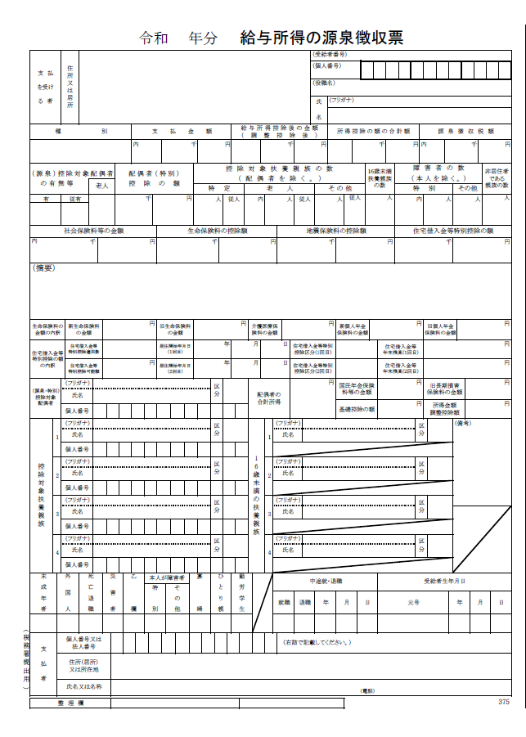

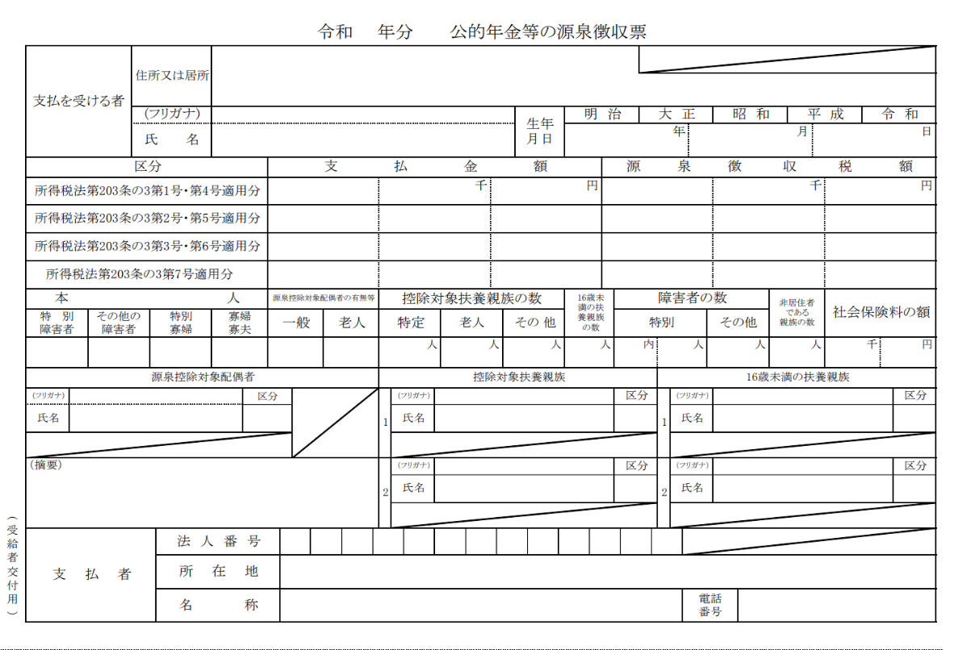

③その他所得は確定申告書⑫番の合計欄（赤枠内）から給与所得及び公的年金等雑所得を減じた額入力してください。
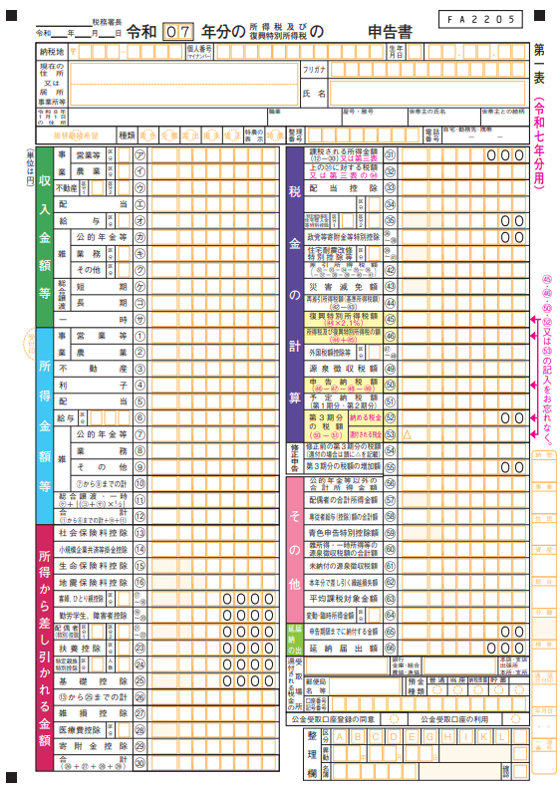
※株式等の譲渡所得等分離申告分がある方は分離課税となる各所得を別途含みます。

